图形
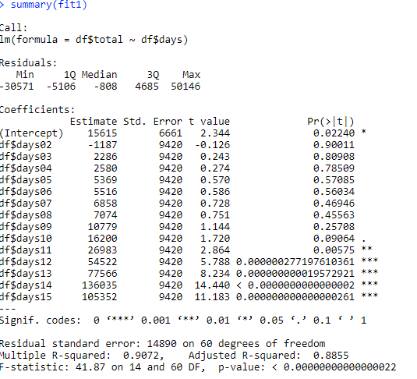
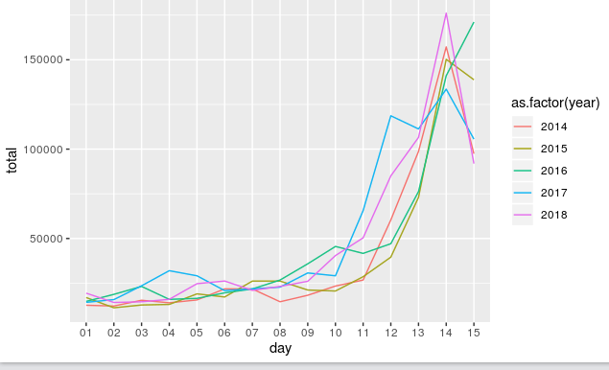
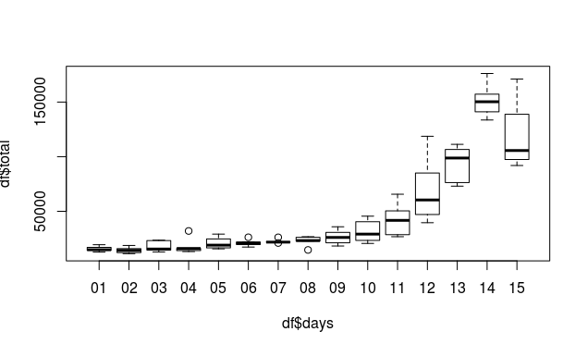

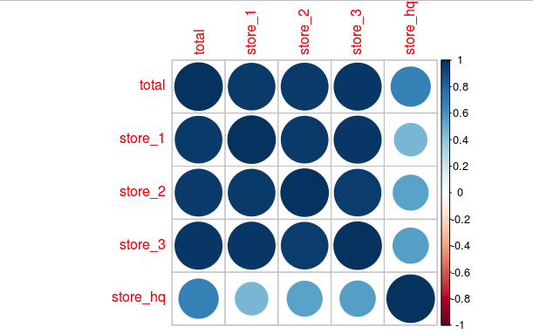
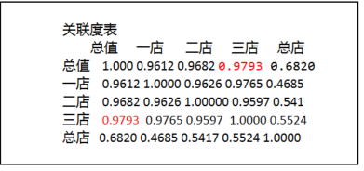

>

预测
时间 | 预测最低值 | 预测中间值 | 预测最高值 | 2019年实际总值 | 2014年总值 | 2015年总值 | 2016年总值 | 2017年总值 | 2018年总值
初1 | 2,291 | 15,615 | 28,939 | 16,497 | 12,636 | 16,959 | 14,807 | 14,283 | 19,390
初2 | 1,103 | 14,428 | 27,752 | 24,095 | 12,189 | 11,215 | 18,734 | 15,803 | 14,197
初3 | 4,577 | 17,901 | 31,226 | 20,302 | 15,438 | 12,783 | 23,175 | 23,536 | 14,574
初4 | 4,871 | 18,196 | 31,520 | 16,895 | 14,009 | 13,101 | 15,930 | 31,974 | 15,964
初5 | 7,660 | 20,984 | 34,308 | 25,776 | 15,609 | 19,011 | 16,492 | 29,120 | 24,689
初6 | 7,807 | 21,132 | 34,456 | 25,872 | 21,803 | 17,258 | 19,581 | 20,823 | 26,193
初7 | 9,148 | 22,473 | 35,797 | 27,822 | 21,731 | 26,152 | 21,747 | 21,785 | 20,949
初8 | 9,365 | 22,689 | 36,013 | 34,397 | 14,599 | 26,151 | 26,749 | 22,776 | 23,171
初9 | 13,070 | 26,394 | 39,718 | 37,899 | 18,230 | 21,163 | 35,832 | 30,702 | 26,042
初10 | 18,491 | 31,815 | 45,140 | 52,372 | 23,370 | 20,600 | 45,540 | 29,121 | 40,445
初11 | 29,274 | 42,598 | 55,922 |  | 26,751 | 28,611 | 41,657 | 65,599 | 50,372
初12 | 56,812 | 70,137 | 83,461 |  | 60,367 | 39,566 | 47,071 | 118,654 | 85,026
初13 | 79,857 | 93,181 | 106,506 |  | 98,736 | 73,026 | 76,270 | 111,293 | 106,581
初14 | 138,325 | 151,650 | 164,974 |  | 157,230 | 150,269 | 141,082 | 133,550 | 176,117
初15 | 107,643 | 120,967 | 134,292 |  | 97,408 | 138,806 | 171,113 | 105,605 | 91,904
共计 | 382,650 | 569,192 | 755,733 |  | 512,698 | 475,865 | 544,667 | 669,019 | 643,710

2014年-2018年

